Sheet4
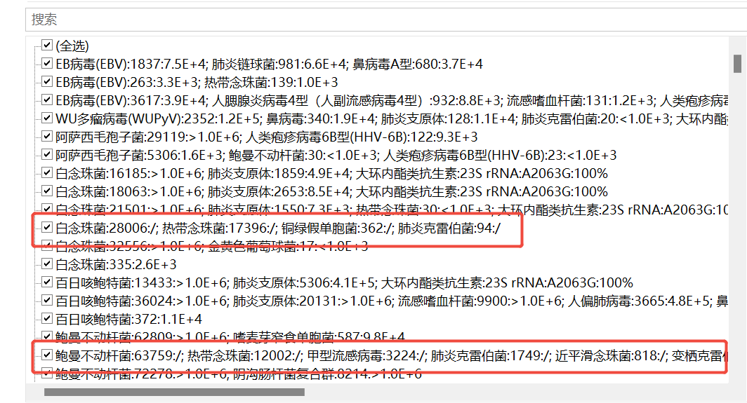
其他规则
1.50%以上缺失值，则删除样本或指标
2.缺失值默认采用均值插补，还是knn或randomforest等方法
3.分类变量超过2种要拆成新列

tNGS病原体检测结果中只有菌或病毒名称，具体检测到的数量位置显示“/”的，算是有检测到吗？

